상품제안서
핑크솔트 핑크소금 홍게간장 부침가루 해바라기씨유 명절 선물, 설선물 추석선물 설날, 판촉물 사은품 답례품 단체 행사 선물세트 기프트 | 상품코드: F30065

 |  |  |  |  |  |  | 02-412-0044 | www.easy1.co.kr
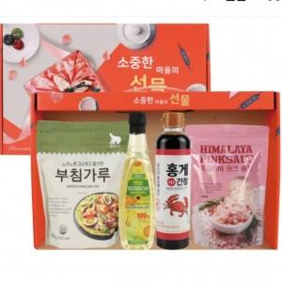

【상세/제작정보】 | *입고일에 따라 디자인변경 될수도 있습니다

【인쇄/포장옵션】 | / 포장불가능

【공급단가】 | 수량 | 50~ | 100~ | 500~ | 1,000~ | 2,000~
*VAT별도 | 단가 | 10,370원 | 10,210원 | 9,970원 | 9,570원 | 9,170원

【상품 URL】 | http://www.easy1.co.kr/src/goods_detail.php?gdno=30065

